上和园周边公租房项目
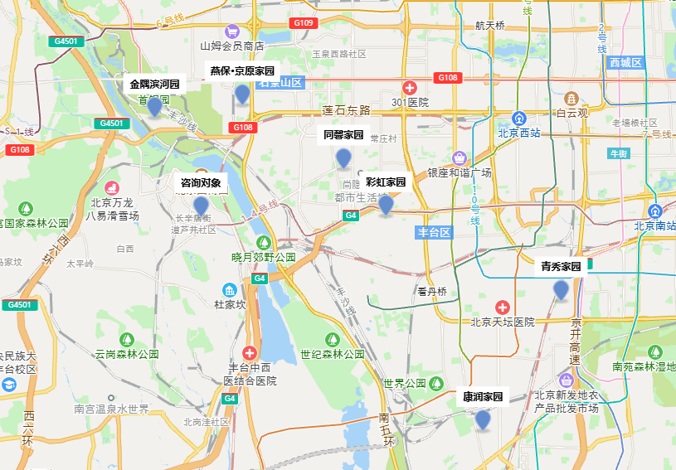
 | 项目名称 | 租金（元/平方米·月）
石景山区 | 金隅滨河园 | 45
 | 京原家园 | 40
丰台区 | 同馨家园 | 46
 | 彩虹家园 | 50
 | 康润家园 | 46
 | 青秀家园 | 42

